リリース（WAR)
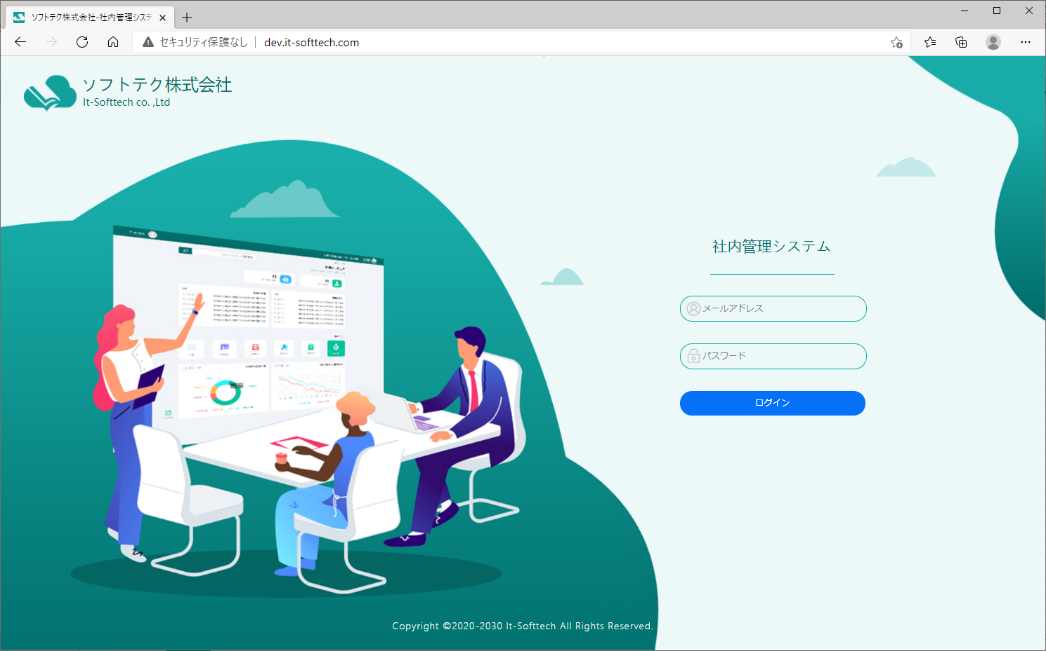
WARファイルでリリース
１）JSを修正。（暫定、下記問題解決まで。）
 | （問題、Eclipse環境でcontextPath=http://localhost/
 | 本番環境はhttp://localhost/ems/）
① | resources/static/public/public.jsを下記のように修正。Line3~Line8
 |  | // リリース用www.it-softtech.com/ems/
 |  | var uriPre = "http://it-softtech.com/ems/";
 |  | // リリース確認用www.it-softtech.com/office/
 |  | //var uriPre = "http://dev.it-softtech.com/ems/";
 |  | // 開発用www.it-softtech.com
 |  | //var uriPre = "http://dev.it-softtech.com/";
② | resources/static/main/main.jsを下記のように修正。 Line58 ~Line63
 |  | // リリース用www.it-softtech.com/ems/
 |  | var uriPre = "http://it-softtech.com/ems/";
 |  | // リリース確認用www.it-softtech.com/office/
 |  | //var uriPre = "http://dev.it-softtech.com/ems/";
 |  | // 開発用www.it-softtech.com
 |  | //var uriPre = "http://dev.it-softtech.com/";

 | WARファイル作成
 | プロジェクトemsを右クリック → 「実行」→「実行の構成」→
 |  |  | （あるいは「Maven build」…」

 | targetにJARファイルが作成される。

 | ②WARファイルをTomcatのWebAppにコピー
 |  | （Catalina_home、Java_homeを設定する。）
 |  | （Tomcat９、Java11)

 | ③Tomcatを起動

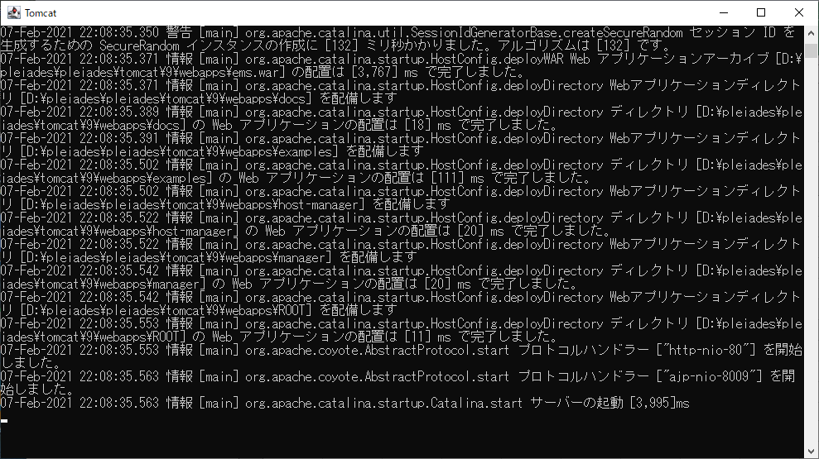

 | 確認

